监测范围
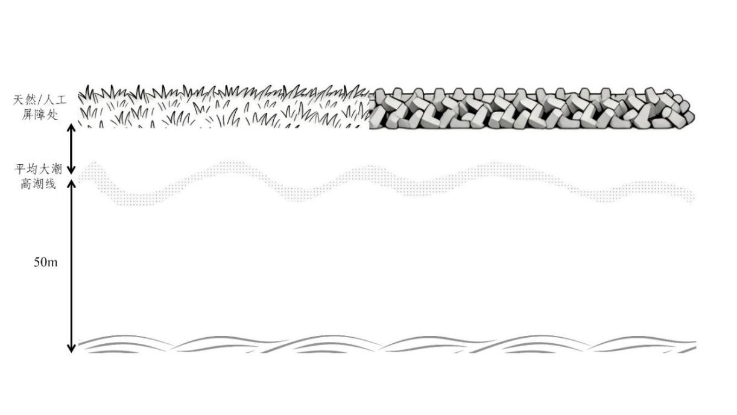
监测范围：
平均大潮高潮线[多年大潮平均高潮位时海陆分界痕迹线]向陆一侧至天然或人工屏障处（针对入海河流上溯至第一道桥或第一处居民点位置），向海一侧50米所围成的区域[平均大潮高潮线向海一侧至水面库里超过50米范围的岸段，监测范围应延伸至水面。]

